Hoja1
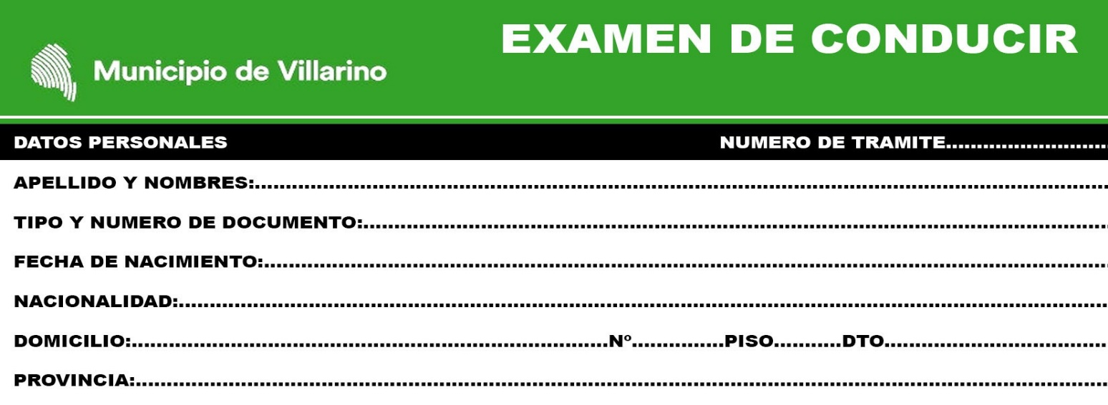

MARCAR CON UNA X LO CORRECTO
x | IMPORTANTE: LAS PREGUNTAS CON (*) SON DE CARÁCTER ELIMINATORIO

1 - | (*) EL USO DE CINTURON SEGURIDAD EN UN CAMION ES OBLIGATORIO

A) | SI
B) | NO
C) | A VECES

2- | LA REVISON TECNICA ES OBLIGATORIA (VTV O RTO) ?

A) | PARA CAMION TRACTOR Y ACOPLADO
B) | SOLO PARA EL CAMION TRACTOR
C) | NO ES OBLIGATORIO EN NINGUN CASO

3- | QUE COLOR DE LUCES DEBEN LLEVAR EN LA PARTE CENTRAL SUPERIOR Y ATRÁS
 | LOS CAMIONES ARTICULADO Y C/ACOPLADO

A) | TRES LUCES BLANCA Y ROJAS ATRÁS
B) | DOS LUCES VERDES Y ROJAS ATRÁS
C) | TRES LUCES VERDES Y ROJAS ATRÁS

4- | QUE LARGO DE TENER EL CAMION CON ACOPALDO

A) | 18MTS
B) | 20MTS
C) | 18,50MTS

5- | CUAL ES EL MAXIMO PERMITIDO ADMITIDO PARA CONDUCIR UN CAMION ?

A) | 0 GR POR LITRO SANGRE
B) | 0,50 GR POR LITRO SANGRE
C) | 1,50 GR POR LITRO SANGRE

6- | QUE LARGO DEBE TENER UN CAMION ARTICULADO

A) | 20,00MTS
B) | 18,50MTS
C) | 18,00MTS

7- | QUE LARGO DEBE TENER UN CAMION CON DOS SEMIRREMOLQUE (ARTICULADO)
 | Y CON ACOPLADO

A) | 20,50MTS
B) | 18,50MTS
C) | 18,00MTS

8- | EL VEHICULO CON SU PESO MAYOR 3500KG PUEDE CIRCULAR EN LA PLANTA URBANA
 | A CUALQUIER HORARIO
A) | SIEMPRE
B) | NO SE PUEDE CIRCULAR
C) | SOLO HORARIO CARGA Y DESCARGA

9- | QUE SON LAS CARGAS INDIVISIBLES

A) | SON LAS QUE REBASAN LAS DIMENSIONES DEL VEHICULO Q LO TRANSPORTA
B) | SON LAS QUE NO SE VEN DEL VEHICULO QUE LO TRANSPORTA
C) | SON AMBAS CONVINADAS

10- | (*) EN LA CAJA DE UN CAMION PUEDEN TRASLADARSE :

A) | 5 PERSONA
B) | NINGUNA PERSONAS
C) | SOLO HASTA 10 PERSONAS
D) | 2 PERSONAS

11- | QUE CLASE DE CARGAS SON LAS INDIVISIBLE

A) | MERCADERIA QUE SE PUEDEN ROMPER
B) | MERCADERIA QUE POR SU COMPOSICION NO SE PUEDEN SER DIVIDIDAS
C) | MERCADERIA DE SUSTANCIA PELIGROSAS

12- | COMO DEBEN INDICAR LOS CAMIONES QUE TRANSPORTAN CARGAS INDIVISIBLES
QUE SOBREPASAN DEL MISMO

A) | CON BANDERIN 50X70CM, RAYAS OBLICUAS 10CM ANCHO COLOR ROJO/BLANCO
COLOR ROJO/BLANCA
B) | CON PANEL RIGIDO POR MENO 1MTS
C) | CON UN BANDERIN 20X20CM COLOR AMARILLO

13- | SE DEBE ASEGURAR EL ACOPLADO

A) | SI
B) | NO HACE FALTA PORQUE EL TRACTOR ESTA ASEGURADO

14- | LOS VEHICULOS QUE TRANSPORTE CARGA QUE EXCEDAN LOS LIMITES DE LA
CARROCERIA, PODRAN VIAJAR

A) | SOL SE OPONE
B) | SOL SALE, HASTA SOL SE OPONE
C) | SOL SALE

15- | LAS CARGAS SALIENTES SUPERIORES CUYO LARGO SUPERE EL MAXIMO PERMITIDO
DEBE VIAJAR CON PERMISO DE
A) | PERMISOS VIAL
B) | PERMISOS POLICIA
C) | PERMISOS MUNICIPAL

16- | CUAL ES EL MAXIMO DE CARGA QUE NO SE PUEDE TRASMITIR A LA CALZADA ?

A) | 30 TN
B) | 40 TN
C) | 45 TN

17- | LAS CARGAS CUANTO CM PODRAN SOBRESALIR EN LA ZONA URBANA SIEMPRE QUE NO EXCEDA
2,60 ANCHO

A) | HASTA 40CM AMBOS LADOS
B) | HASTA 20CM DE CADA LADO DE VEHICULO
C) | HASTA 20CM COMO MAXIMO LADO IZQUIERDA SOLAMENTE

18- | LAS CARGAS CUANTO CM PODRAN SOBRESALIR EN LA ZONA RURAL SIEMPRE QUE NO EXCEDA
2,60 ANCHO
A) | HASTA 40CM AMBOS LADOS
B) | HASTA 20CM DE CADA LADO DE VEHICULO
C) | HASTA 20CM COMO MAXIMO LADO DERECHO SOLAMENTE

19- | CON QUE LUCES SE IDENTIFICA UN CAMION CON ACOPLADO EN SU PARTE
POSTERIOR ?

A) | TRES LUCES VERDES PARTE SUP CENTRAL
B) | TRES LUCES ROJAS PARTE SUP CENTRAL
C) | UNA LUZ VERDE EN SU VERTICE INFERIOR IZQUIERDO

20- | INDICAR CUAL DE ESTAS SEÑALES INDICA TRANSITO PESADO A LA DERECHA

 |  | FIRMA Y ACLARACION

